INFORME SPRINT
REUNION | FECHA | PROBLEMAS IDENTIFICADOS | SUGERENCIA - SOLUCIÓN | EVIDENCIA | ARTEFACTO-DOCUMENTO |  | HERRAMIENTA UTILIZADA
PLANEACION Y DISTRIBUCION | 12/09/2022 |  |  | 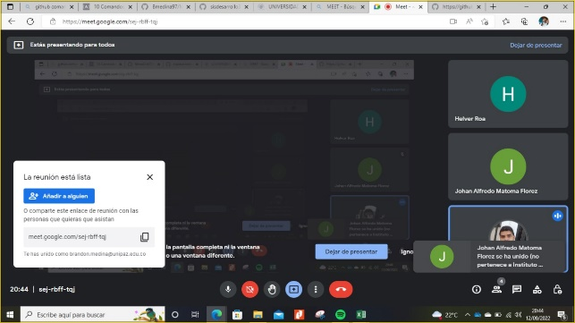 | PROYECTO CON CRUD DE PROVEEDORES FUNCIONAL |  | VISUAL STUDIO CODE

TUTORIA | 15/09/2022 |  |  | 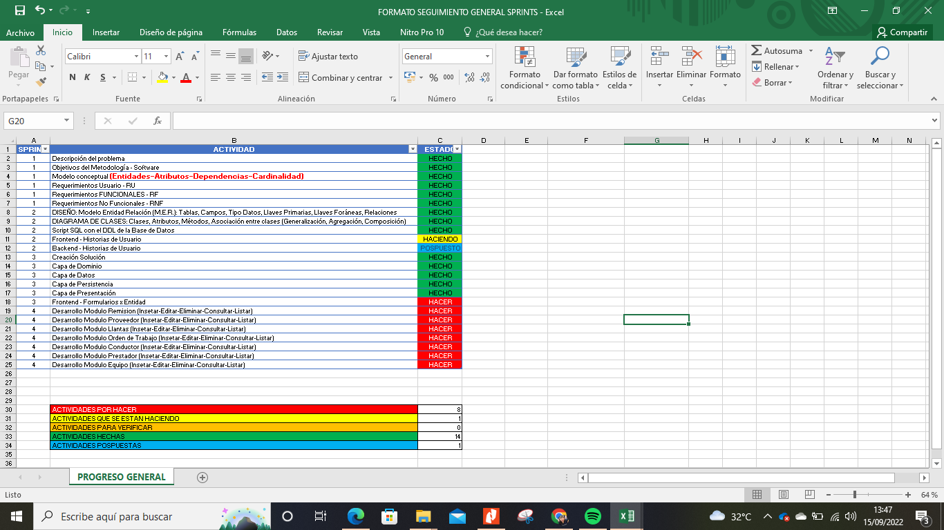
 |  |  |  |  | TUTOR: | Edwin Giraldo Nieto
 |  |  |  |  | FECHA REUNION: | 29/09/2022
 |  |  |  |  | MEET: | https://teams.microsoft.com/dl/launcher/launcher.html?url=%2F_%23%2Fl%2Fmeetup-join%2F19%3Ameeting_YmM4ZjNhZTYtZDRkOS00ODAxLWI5MWYtOTBjMWQ3N2M4ODQw%40thread.v2%2F0%3Fcontext%3D%257b%2522Tid%2522%253a%2522140443af-8e79-4fce-b3ed-de001312984f%2522%252c%2522Oid%2522%253a%25221b98ab8b-2025-4b04-a830-5f58c71afb67%2522%257d%26anon%3Dtrue&type=meetup-join&deeplinkId=d0187650-7a8e-4026-804e-b66b2ce79047&directDl=true&msLaunch=true&enableMobilePage=true&suppressPrompt=true

SEGUIMIENTO 1 | 20/09/2022 |  |  | 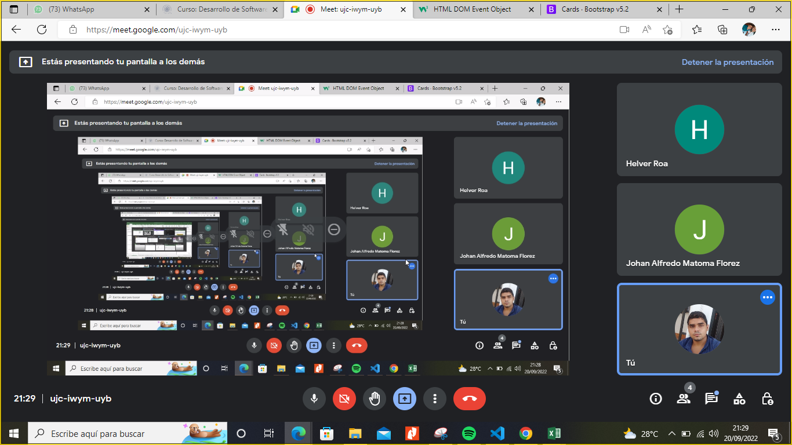

SEGUIMIENTO 2 | 21/09/2022 |  |  | 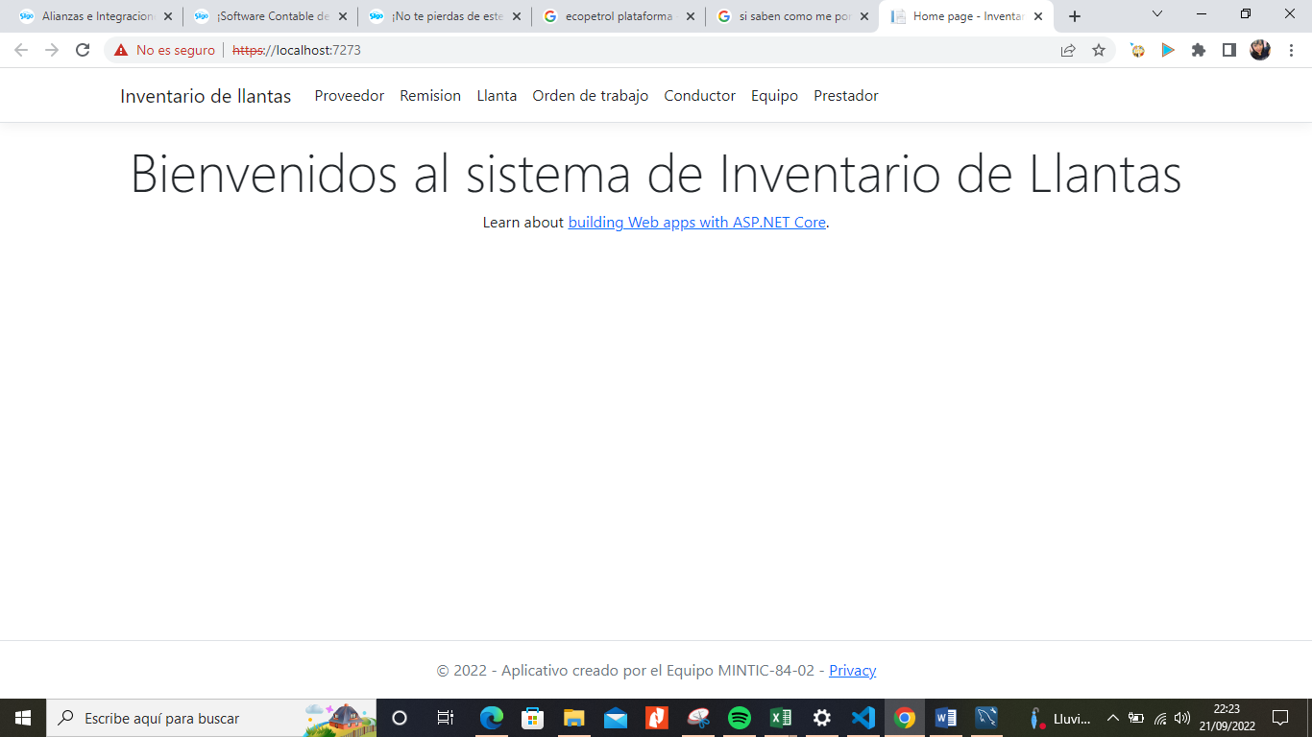

 |  |  |  |  | TRELLO - GIRA - BETRIX
SEGUIMIENTO 3 | 25/09/2022 |  |  | 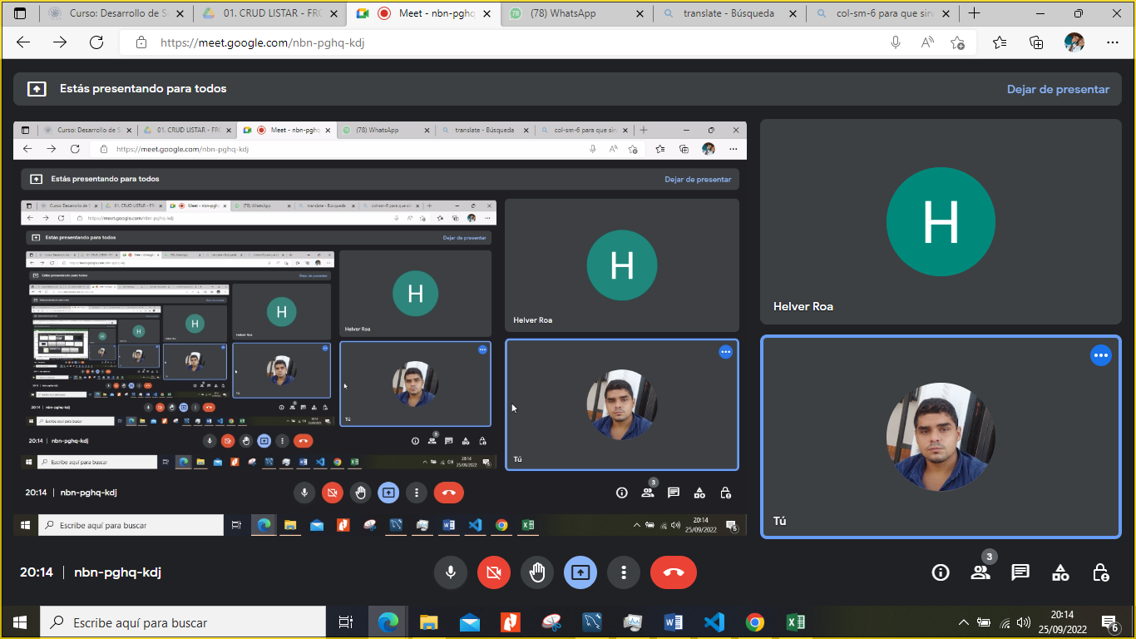

SEGUIMIENTO 4 | 26/09/2022 |  |  | 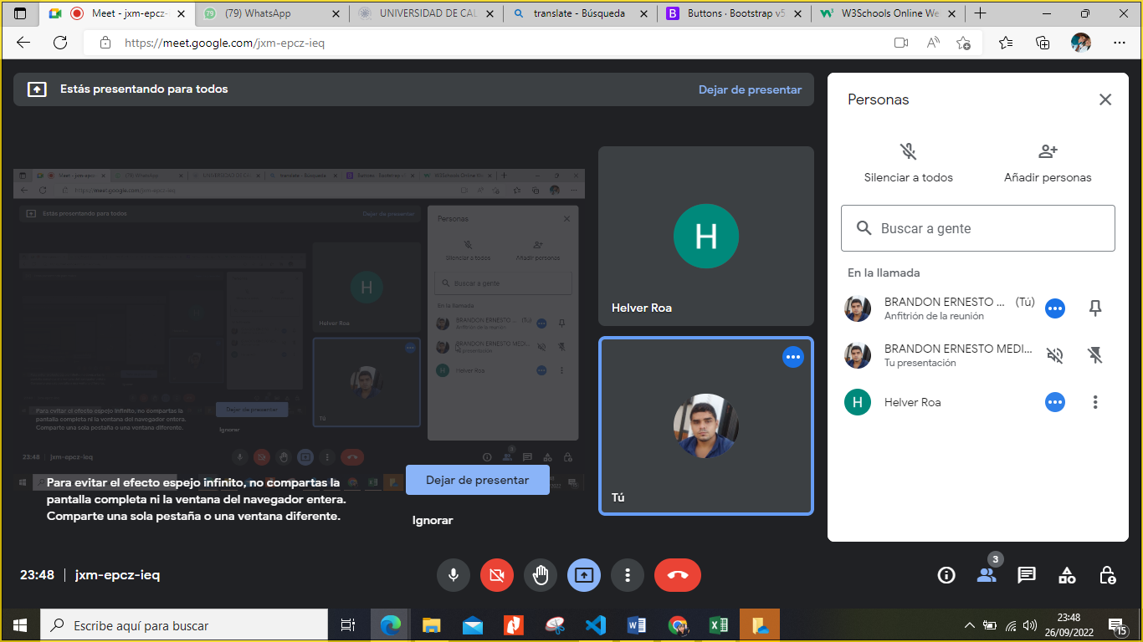

SEGUIMIENTO 5 | 30/09/2022 |  |  | 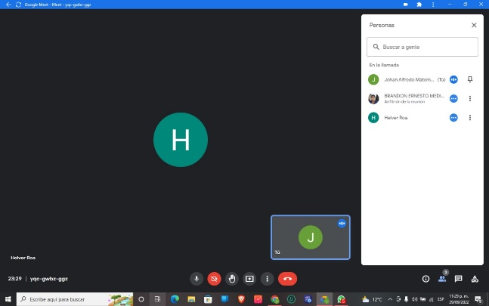

SEGUIMIENTO 6 | 01/10/2022 |  |  | 